MOBILIARIO AREA DE ESTUDIANTES
ITEMIZADO MOBILIARIO
N° | PRODUCTO | DESCRIPCIÓN | UNID. | CANT. | IMAGEN REFERENCIAL | COSTO $ UNIT. | $ TOTAL
1 | Mesa Rectangular | Mesa rectangular 140×70 cm. Cubierta MDF laminado 25 mm, tapacantos PVC 2 mm, color acacia arena. Bases metálicas electropintadas color negro, perfil 60×40 mm, patines regulables. | UNID. | 10 | 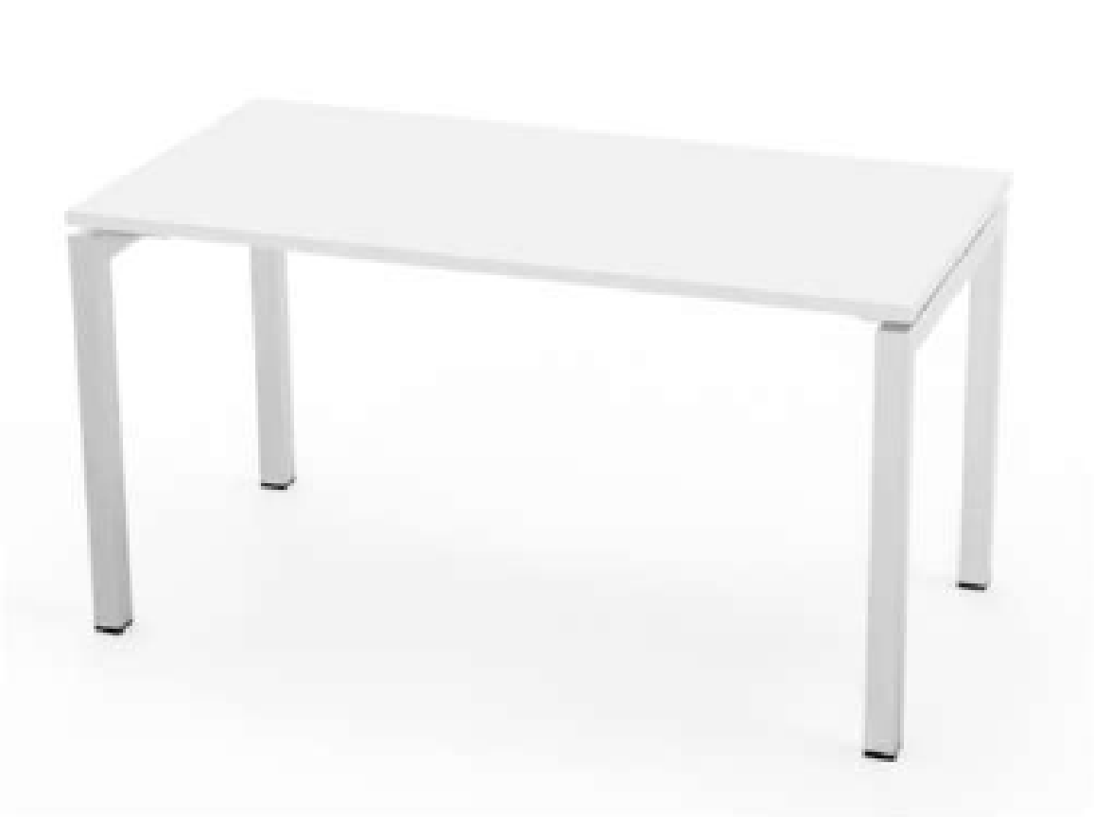 | $393,427 | $3,934,270
2 | Mesa cuadrada | Mesa cuadrada 60×60x h:90cm. Cubierta MDF laminado 25 mm, tapacantos PVC 2 mm, color negro. Base tubular metálica con pintura electrostática. | UNID. | 20 | 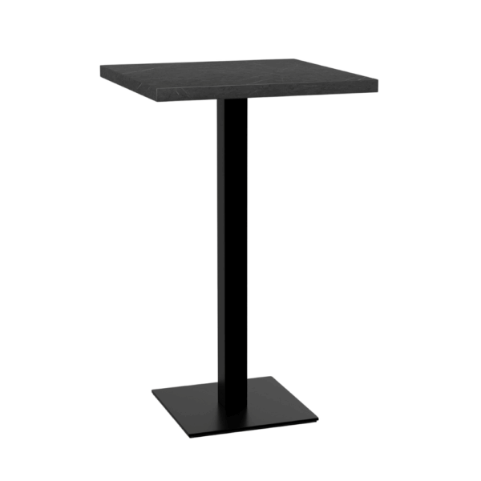 | $175,760 | $3,515,200
3 | Mesa de centro | Mesa centro modelo Ovo. Cubierta mdf y hlp (laminado de alta presión) negro mate patas de metal lacadas negro mate. Dimensiones (AnchoxProfundidadxAltura): 93x50x40h cm. | UNID. | 4 | 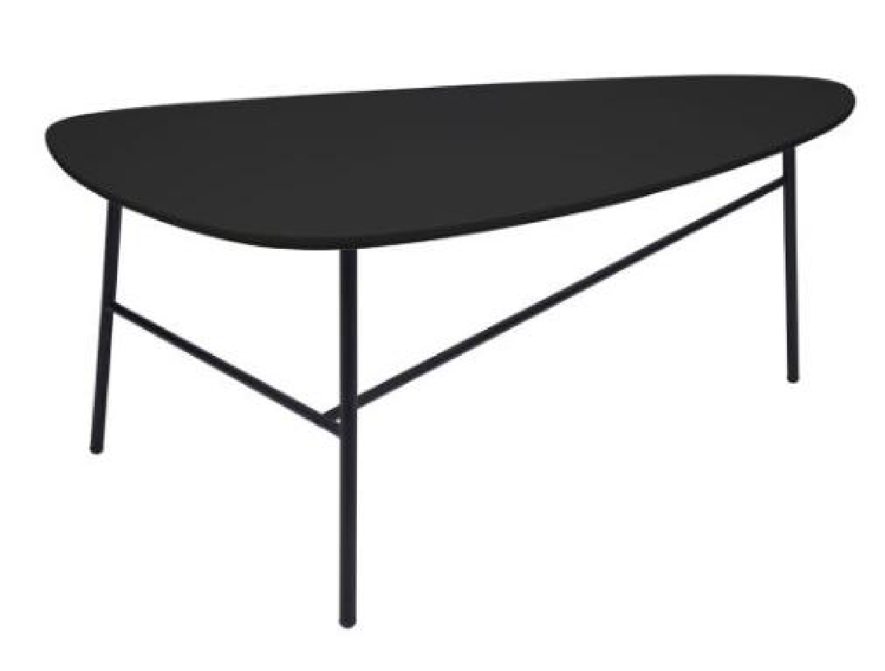 | $107,893 | $431,572
3 | Silla S1 | Silla Minimal. Fabricada en polipropileno con fibra de vidrio que le entrega una alta resistencia y durabilidad. Medidas: 430x490 mm. | UNID. | 50 | 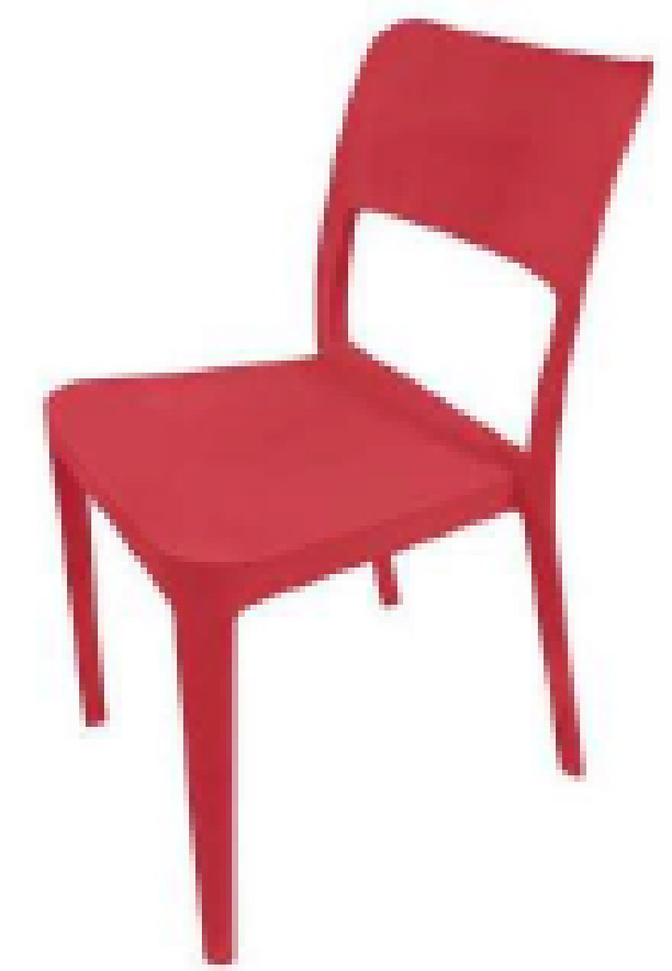 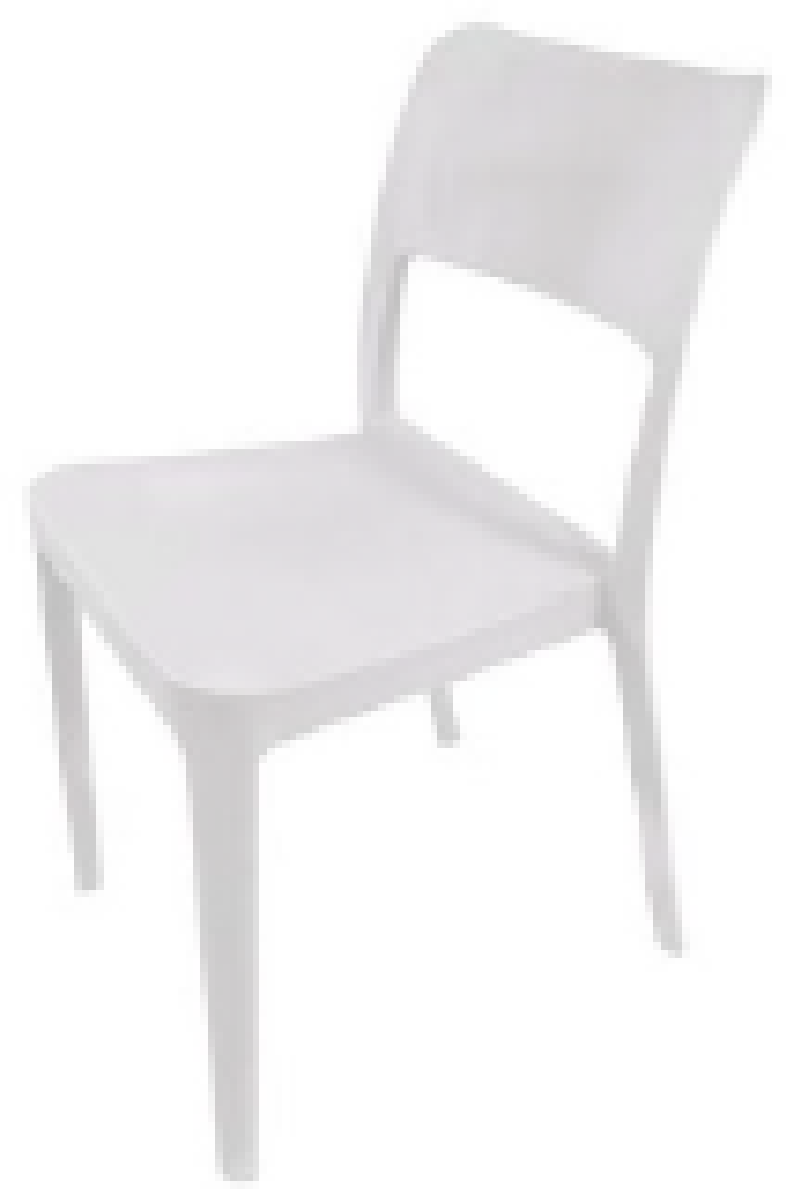 | $51,259 | $2,562,950
4 | Silla taburete | Altura de asiento 65 cm ± 2 cm. Estructura metálica tubular Ø30 mm mínimo, con apoyapiés integrado. Asiento en polipropileno reforzado con fibra de vidrio o equivalente. Terminación pintura electrostática. Carga mínima 130 kg. Apta para uso institucional intensivo. | UNID. | 60 | 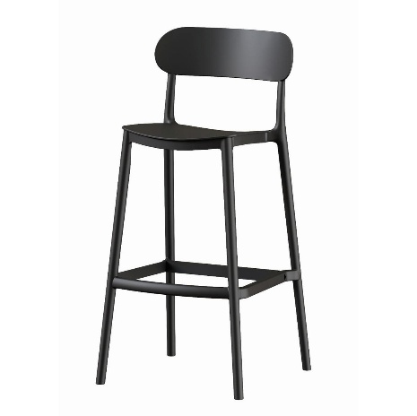 | $51,259 | $3,075,540
5 | SOFA 2C | Sofá 2 cuerpos modelar 120x70x70h con respaldo. Estructura de madera de pino secado en cámara y plancha MDF de 15 mm, patas de acero inoxisable, cojiines de espuma de densidad 30, costura cargada y simple. Tapiz COLOR SALMON. | UNID. | 4 | 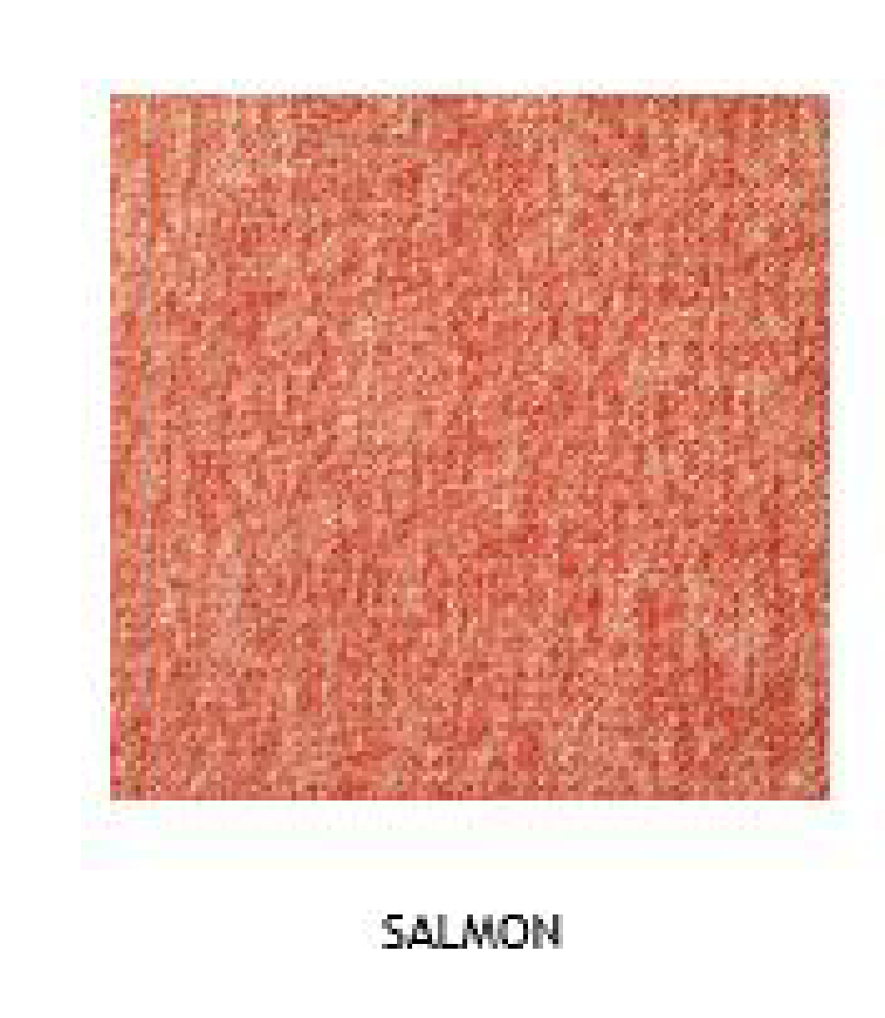 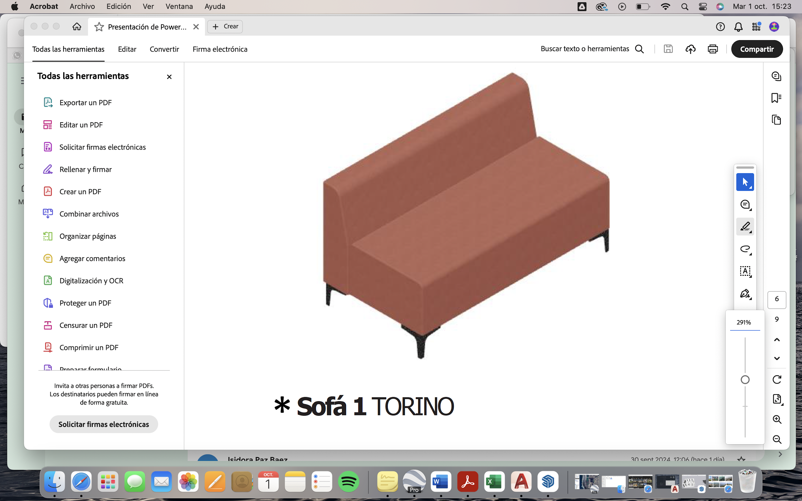 | $496,196 | $1,984,784
6 | Silla para cajera con brazo regulable | Silla para cajera con brazo regulable Base de polipropileno negro Brazos abatibles de polipropileno Ruedas de nylon de 5 cm Respaldo de malla con contención lumbar Mecanismo de reclinación y respaldo abatible Regulación neumática de altura Apoyapiés regulable en altura | UNID. | 2 | 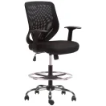 | $85,000 | $170,000
7 | SILLÓN WALLY BASE METÁLICA. | Sillón con base metálica pintada electroestáticamente color negro, respaldo de polipropileno inyectado color negro, asiento de espuma de alta densidad tapizado gris ceniza. Medidas: 72 x 63 x 72h. | UNID. | 8 | 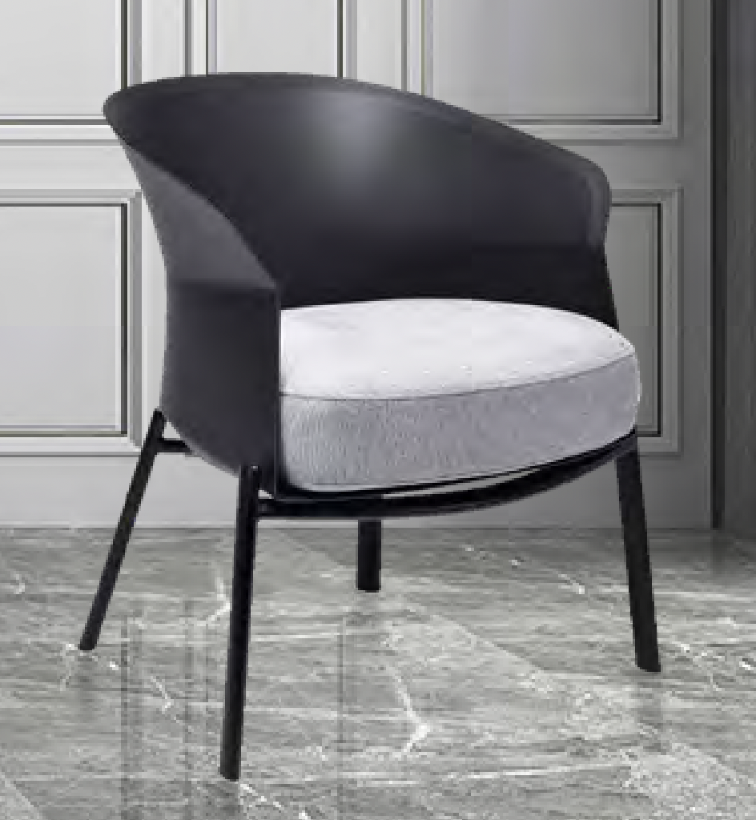 | $242,363 | $1,938,904
 |  |  |  | SUBTOTAL NETO |  |  | $17,613,220
 |  |  |  | IVA |  | 19% | $3,346,512
 |  |  |  | TOTAL |  |  | $20,959,732

 |  |  | Nota aclaratoria
 |  |  | Los valores indicados corresponden a una cotización referencial emitida por la empresa Intergroup, obtenida para efectos de estimación presupuestaria. Los montos podrán variar al momento de la contratación definitiva, según condiciones comerciales y alcance final.

